Detalhamento_Avarias
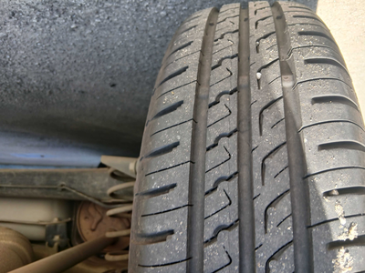
Detalhamento da Cobrança

Cliente | xxxx
Contrato: | xxxx

Placa: | RVS2E42 |  | VALOR TOTAL
Modelo: | KWID ZEN 1.0 12V SCE FLEX 4P C/AR |  | R$0.00
Cor: | BRANCO GLACIER

1 | CHECKLIST - Avaria reportada na peça 'roda_traseira_direita' (REVISAR) | Valor | R$0.00

